地域の居場所等
大阪府福祉基金助成団体が設置するヤングケアラー等を対象とした地域の居場所及びオンラインサロン

団体名 | 居場所等の名称 | 対象者 | 開催日時 | 開催場所 | 利用方法 | 特徴 | 居場所等のチラシ・HP等 | 備考
社会福祉法人 大念仏寺社会事業団 ボ・ドーム大念仏 | ウィズ学習会（ウィズスタディ） | ・地域のこども | 【日程】平日下校後 【時間】15時ごろから18時ごろまで | 〒547-0045 大阪市平野区平野上町1-2-4 ブルーオーシャン | 初回のみ電話で申込 ※2回目以降はLINE 電話：06-6791-5410 担当：杉田・藤本 | ・小学生は宿題、中高生はテスト勉強などに取り組みます。 ・学習後はトランプやゲーム等をすることもあります。 ・おやつ、軽食が出ることもあります。 | https://www.instagram.com/withwizu/ | 個別相談も受け付けています。 受付方法：電話（7時00分から22時00分まで） 電話番号：06-6791-5410
 | ウィズキッチン | ・地域のこどもとその保護者 等 | 【日程】毎週不定期１回 【時間】17時00分から19時00分まで | 〒547-0045 大阪市平野区平野上町1-2-4 ブルーオーシャン | 初回のみ電話で申込 ※2回目以降はLINE 電話：06-6791-5410 担当：杉田・山下 | ・参加費無料のこども食堂です。 ・調理師のスタッフが調理しています。 ・みんなで楽しく食事もできますし、一人で食事を楽しみたい個別カウンター席もあります。
社会福祉法人八尾隣保館 ルフレ八尾 | 学習支援びはーと | ・地域の中学生以上のこども ・地域の中学生以上のヤングケアラー ・若者ケアラー | 【日程】毎週水曜日・金曜日 【時間】19時00分から21時00分まで | 八尾市青山町4-5-16（サテライトホーム） | 電話で事前に申込 電話：072-922-1032 | ・大学生スタッフによる学習支援や居場所支援を行っています。 ・居場所では、みんなで調理をして食べたり、レクをして楽しんでいます。年に数回は体験行事として様々な場所に出向いています。 | 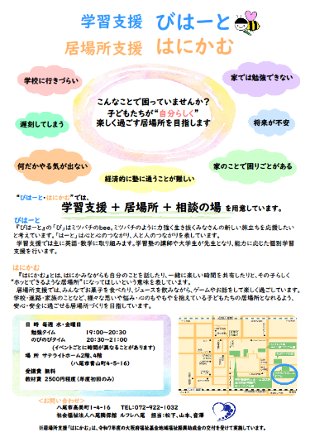 | ー
特定非営利活動法人あそーと | 若者フリースペースころね | 地域の若者 | ①オープンな居場所 月2回 15時00分から17時00分まで or 18時00分から20時00分まで ②クローズな居場所 月2回 要相談 14時00分から16時00分まで | ①大阪市城東区内レンタルスペース 大阪市城東区中央1-7-28 ②特定非営利活動法人あそーと事務所 大阪市城東区成育1-1-13-302 | ①予約不要 ②予約必要 WEBサイトより申し込み | ・飲み物やゲームを楽しみながら、自分のペースで自由に過ごすことができます。 ・人が複数人いる場所への参加が難しい方に向けて、要予約の少数(もしくは1名)での居場所も実施しています。 | https://npo-assort.com/y-ibasho/ | ー
 | 成城高校定時制の課程Minaカフェ 都島工業高校定時制の課程ていじろうカフェ 門真西高校はすねカフェ 野崎高校カフェココアル | 各高校の生徒 | 月曜日・火曜日・水曜日・金曜日 の放課後(定時制の課程は授業前) 各校毎月1～2回実施 | 成城高校定時制の課程 大阪府大阪市城東区諏訪３丁目１１−４１ 都島工業高校定時制の課程 大阪府大阪市都島区善源寺町１丁目５−６４ 門真西高校 大阪府門真市柳田町２９−１ 野崎高校 大阪府大東市寺川１丁目２−１ | 予約不要 | ・各高校の生徒は誰でも利用できます。 ・飲み物やゲームを楽しみながら、自分のペースで自由に過ごすことができます。 | ー | ー
一般社団法人こもれび | ぷーもあ（個別相談） | 中３～29歳の若者 | 【日程】不定期 【時間】不定期 ＊ご相談希望に応じて日程を調整いたします。 | 法人事務所内 大阪市西区南堀江3丁目11-22 アキ開発南堀江ビル3階・6階 | お電話またはメール、または、公式LINEにてお申込みください | 社会福祉士をはじめとする専門スタッフがお話しをお伺いします。ご希望に応じて、他機関へのつなぎを行ないます。 | https://lin.ee/POEWl3B | 受付方法：電話（平日10時00分から18時00分まで）、メール・公式LINE（24時間受付） 電話番号：06-4394-8697 メール：toi-awase@kmrb.jp
 | ぷーもあ（居場所/カフェ事業） | 中３～25歳の若者 | 【日程】月１回程度 【時間】18:30～20:30頃 ＊回によって変動します |  |  | ・飲食やゲームを楽しみながら、仲間同士や専門スタッフとゆっくり過ごしていただけます。 ・それぞれ講師のもと料理教室やバリスタ教室などを実施し、若者によるカフェを出店します。カフェは年2回出店予定です。
一般社団法人あしたみっけ | なごみかふぇプラス in Topic | ・地域のこども ・ヤングケアラー及び元ヤングケアラー ・それらに関わる関係者 | 【日程】6月30日・7月28日・8月4日・8月18日・8月25日・10月6日・10月13日・ 12月1日・12月15日・1月26日・2月2日・2月16日・3月2日・3月9日（予定） 【時間】13時30分から18時30分まで | 富田林市きらめき創造館（Topic） 富田林市常盤町16-11 | 予約等不要 | ・好きな時間に来て、好きな時間にかえるそんな場所です！たとえば・・・読書をする、おしゃべりする、ボードゲームをする。お昼寝をする、勉強をするなどなど、過ごし⽅は⾃由です。 ・また臨床⼼理⼠をはじめ、個性豊かなスタッフがいるのでこころにもやっとすることなど相談もできます。 ・LINE、Instagram・Facebook（DM）、メール等での相談もできます。 | 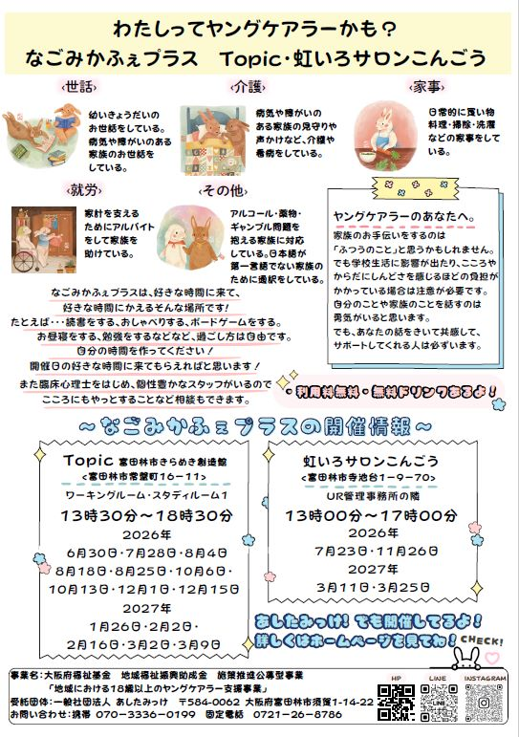 | 個別相談も受け付けています。 受付方法：対面、電話（平日10時00分から）、メール（24時間受付） 対面：法人事務所（富田林市須賀1-14-22） 電話：0721-26-8786、070-3336-0199（携帯） メール：ken.yokohira.kowaka@gmail.com
 | なごみかふぇプラス in 虹いろサロンこんごう | ・地域のこども ・ヤングケアラー及び元ヤングケアラー ・それらに関わる関係者 | 【日程】7月23日・11月26日・3月11日・3月25日（予定） 【時間】13時00分から17時00分まで | 虹いろサロンこんごう 富田林市寺池台1-9-70
 | なごみかふぇプラス in 信太 | 大阪府立信太高等学校の生徒 | 【日程】4月14日・4月21日・4月29日・5月12日・5月19日・5月26日・6月2日・ 6月9日・6月16日・7月7日・7月14日・9月1日・9月8日・9月15日・10月20日・ 10月27日・11月10日・11月17日・11月24日・12月8日・12月22日・1月12日・ 1月19日・2月9日（予定） 【時間】11時00分から17時00分まで | 和泉市葛の葉町3-6-8 （信太高等学校内）
 | なごみかふぇプラス in 佐野定 | 大阪府立佐野工科高等学校（定時制課程）の生徒 | 【日程】4月20日・5月18日・5月25日・6月1日・6月12日・6月22日・6月29日・ 7月6日・7月10日・7月15日・8月28日・8月31日・9月4日・9月25日・ 10月26日・11月9日・11月16日・11月30日・12月7日・12月14日・1月25日・ 1月29日・2月15日・2月22日・3月12日（予定） 【時間】17時00分から21時50分まで | 泉佐野市高松東1-3-50 （佐野工科高等学校内）
 | なごみかふぇプラス in 四天王寺大学 | 四天王寺大学の学生 | 【日程】5月12日・5月13日・5月19日・5月20日・5月27日・6月2日・6月3日・ 6月10日・6月17日・6月24日・6月30日・7月1日・7月7日・7月8日・9月30日・ 10月6日・10月7日・10月14日・10月21日・10月27日・10月28日・11月10日・ 11月11日・11月17日・11月18日・11月24日・11月25日・12月1日・12月2日・ 12月9日・12月15日・12月16日・12月23日・1月6日（予定） 【時間】11時00分から17時00分まで | 羽曳野市学園前3-2-1 （四天王寺大学内） |  |  | 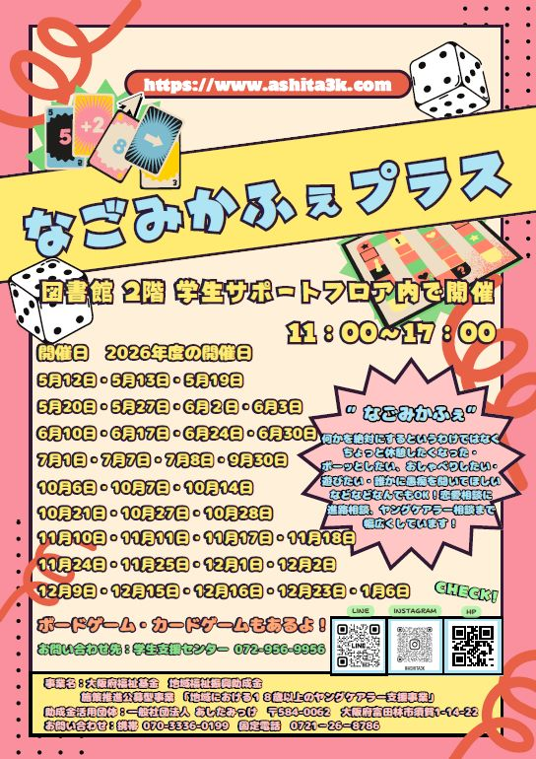
 | なごみかふぇプラス in あしたみっけ | ・地域のこども ・ヤングケアラー及び元ヤングケアラー ・それらに関わる関係者 | 【日程】4月1日・4月2日・4月3日・4月6日・4月7日・4月8日・4月15日・4月17日・ 4月22日・4月24日・5月8日・5月15日・5月22日・6月8日・6月19日・ 6月26日・7月3日・7月17日・7月22日・7月24日・7月27日・ 7月29日・7月30日・7月31日・8月3日・8月5日・8月6日・8月7日・8月17日・ 8月19日・8月20日・8月21日・8月24日・8月26日・9月2日・9月9日・ 9月11日・9月16日・9月18日・9月28日・10月2日・10月5日・10月9日・ 10月16日・11月4日・11月6日・11月20日・11月27日・12月4日・12月18日・ 12月25日・1月5日・1月7日・1月8日・1月13日・1月15日・1月20日・ 1月27日・2月1日・2月3日・2月10日・2月12日・2月17日・2月19日・ 2月24日・3月1日・3月3日・3月5日・3月8日・3月10日・3月15日・ 3月16日・3月17日・3月18日・3月19日・3月23日・3月24日・ 3月26日・3月29日・3月30日・3月31日（予定） 【時間】10時00分から | 一般社団法人あしたみっけ 法人事務所 富田林市須賀1-14-22 |  |  | https://www.ashita3k.com/
社会福祉法人 大阪福祉会 | 地域コミュニティ広場 | ヤングケアラー及び元ヤングケアラー | 【日程】毎日 【時間】9時00分から20時00分まで（祝日・年末年始除く） | ハピネス・ハーク 堺市堺区緑ヶ丘南町1-2-10 | 予約不要 | ・相談員が常駐しています。 社会福祉士、保育士、栄養士、弁護士、看護師、保健師等が専門的視点から助言します。 | ー | 個別相談も受け付けています。 受付方法：対面、電話（毎日9時～20時 ※祝日・年末年始を除く）、LINE（24時間受付） 電話番号：072-280-2525 LINE：https://line.me/ti/p/NzdI3BqReC#~
NPO法人やんちゃまファミリーwith | Sovell-matsubara-(ソヴェル-マツバラ-） | 18歳以上のヤングケアラー | 【日程】月曜日から土曜日 【時間】10時00分から17時00分まで | 〒580-0033 大阪府松原市天美東8－1－17－101 | 予約不要 | 18歳以上の若者の居場所。お店屋さんや地域の大人と交流しながら、自分達のカフェを行う。 | https://yanchama.net/ | 個別相談も受け付けています。 受付方法：対面（月～土 10時から17時 ※予約不要）、電話、メール 対面：Sovell-matsubara-（〒580-0033 大阪府松原市天美東8－1－17－101） 電話番号：090-1285-2511 メール：niko@yanchama.net
NPO法人ふうせんの会 | つどい | 高校生以上のヤングケアラー及び元ヤングケアラー（一部支援者も参加可） | 【日程】奇数月1回 原則第2日曜日 【時間】13時30分から15時30分まで | 大阪市北区ほか大阪府内 （オンライン参加も可 ※特別イベントの回を除く） | HP、SNSなどから事前申し込み | ・家族のケアをしている（していた）人が集まる場です。 | https://ycballoon.org/activities/discuss.html | ー
NPO法人FAIR ROAD | しじゃカフェ | ・こども・若者 ・ヤングケアラー ・18歳以上のヤングケアラー | 【日程】基本毎月第1土曜日 4月4日・5月2日・6月6日・7月7日・8月1日・9月5日 【時間】11時00分から15時00分まで | ・まちの拠り所Yosuga 大阪市生野区勝山北5-7-11 | ・関係機関からの紹介 ・個別の声掛け | ・半クローズ | 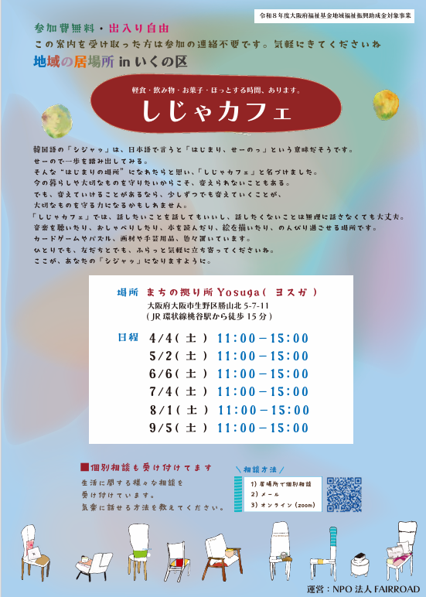 | 個別相談も受け付けています。 受付方法：メール（24時間受付） メール：info@fairroad.org
 | きざしカフェ |  | 【日程】基本毎月第3土曜日 4月18日・5月16日・6月20日・7月18日・8月2日 【時間】11時00分から15時00分まで | ・にしなり隣保館スマイルゆ〜とあい 大阪市西成区出城2-5-9 |  |  | 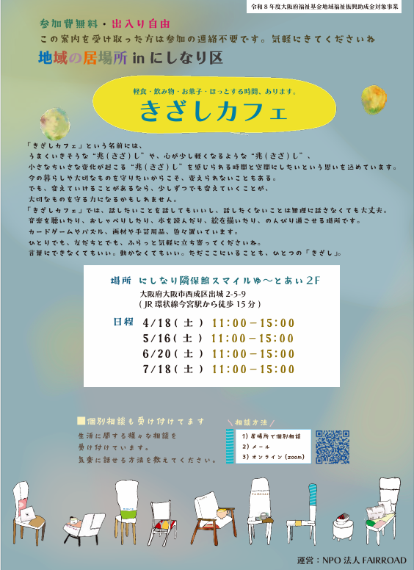
 | ぴあカフェ |  | 【日程】基本毎月第4土曜日 4月25日・5月23日・6月13日・7月25日・8月22日 【時間】10時30分から14時30分まで | ・いそじ会館 大阪市港区磯路3-3-20 |  |  | 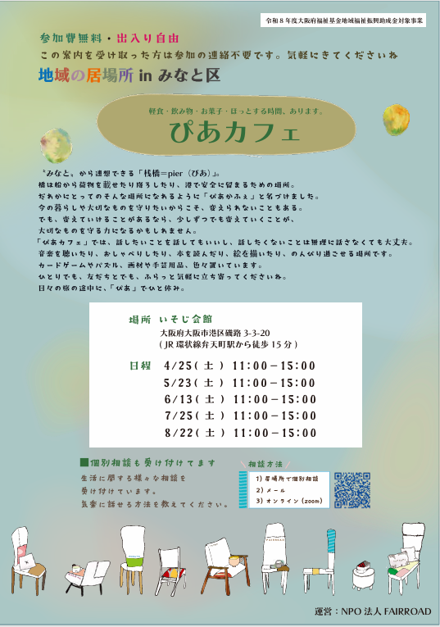
 | ともすカフェ |  | 【日程】毎月基本第2土曜日 4月11日・5月9日・6月13日・7月11日・8月8日 【時間】11時00分から15時00分まで | ウィングキッズ 大阪市鶴見区横堤4-20-29 |  |  | 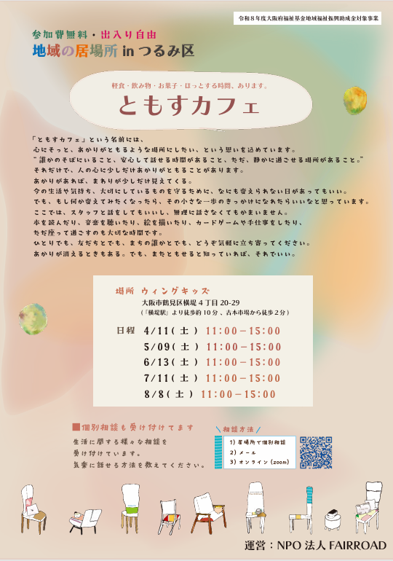
 | モモカフェ | ・桃谷高校定時制の生徒 | 【日程】基本毎週月曜日・水曜日・金曜日 5月8日・5月11日・5月13日・5月15日・5月18日・5月20日・5月22日・5月25日・5月27日・5月29日・6月1日・6月3日・6月5日・6月8日・6月10日・6月12日・6月15日・6月17日・6月19日・6月22日・6月24日・6月26日・6月29日・7月1日・7月3日・7月6日・7月8日・7月10日・7月15日・7月17日・7月22日 【時間】13時00分から19時00分まで | 桃谷高校 大阪市生野区勝山南3-1-4 | ・出入り自由 | - | 